Beregning
 |  | Leveret af GolfBox
Par | Index nu | Hole | Best | Worst | Difference | Best til par | Worst til par | Appendix E | Rangering | Ny index
4 | 3 | 1 | 5.70 | 6.57 | 0.87 | 1.70 | 2.57 | 4.27 | 5 | 3
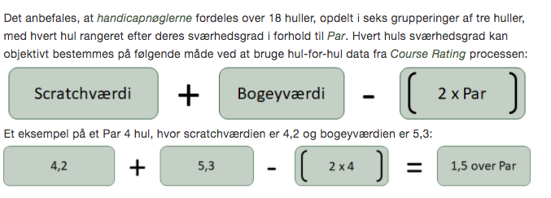
5 | 7 | 2 | 6.54 | 7.68 | 1.13 | 1.54 | 2.68 | 4.22 | 7 | 7
3 | 15 | 3 | 3.84 | 4.33 | 0.49 | 0.84 | 1.33 | 2.17 | 16 | 17
4 | 9 | 4 | 5.42 | 6.26 | 0.85 | 1.42 | 2.26 | 3.68 | 10 | 9
4 | 13 | 5 | 5.25 | 6.17 | 0.92 | 1.25 | 2.17 | 3.42 | 13 | 13
5 | 11 | 6 | 6.23 | 7.25 | 1.02 | 1.23 | 2.25 | 3.49 | 11 | 11
4 | 5 | 7 | 5.49 | 6.34 | 0.86 | 1.49 | 2.34 | 3.83 | 9 | 1
3 | 17 | 8 | 3.80 | 4.42 | 0.62 | 0.80 | 1.42 | 2.22 | 15 | 15
4 | 1 | 9 | 5.70 | 6.62 | 0.92 | 1.70 | 2.62 | 4.32 | 4 | 5
4 | 12 | 10 | 5.25 | 6.16 | 0.91 | 1.25 | 2.16 | 3.42 | 12 | 12
3 | 16 | 11 | 3.81 | 4.22 | 0.41 | 0.81 | 1.22 | 2.03 | 18 | 18
4 | 8 | 12 | 5.39 | 6.45 | 1.06 | 1.39 | 2.45 | 3.84 | 8 | 4
5 | 4 | 13 | 6.69 | 7.76 | 1.07 | 1.69 | 2.76 | 4.44 | 2 | 8
4 | 18 | 14 | 4.69 | 5.40 | 0.71 | 0.69 | 1.40 | 2.09 | 17 | 16
4 | 2 | 15 | 5.75 | 6.78 | 1.03 | 1.75 | 2.78 | 4.53 | 1 | 2
5 | 10 | 16 | 6.66 | 7.73 | 1.06 | 1.66 | 2.73 | 4.39 | 3 | 6
3 | 14 | 17 | 3.96 | 4.56 | 0.60 | 0.96 | 1.56 | 2.51 | 14 | 14
4 | 6 | 18 | 5.56 | 6.67 | 1.11 | 1.56 | 2.67 | 4.24 | 6 | 10

1 | Tildel ulige handicapnøgler på forni og lige handicapnøgler på bagni. Dog, hvis bagni i følge Course Ratingen er markant sværere end forni, så kan de lige handicapnøgler skiftes til forni og de ulige til bagni.
2 | Spred handicapnøglerne jævnt ud over alle 18 huller, således at spillere, der får tildelt slag, har mulighed for at bruge en større andel af dem, før en match afgøres.
3 | Anvend de laveste handicapnøgler (1 og 2) på hver af de ni i den midterste af grupperingerne af tre huller.
 | Hvis intet hul i den midterste gruppering er rangeret blandt de laveste 6 huller i forhold til Par, så kan de laveste handicapnøgler sættes på et tilstødende hul i slutningen af den første gruppering eller i starten af den sidste gruppering.
4 | Anvend de næstlaveste handicapnøgler (3 og 4) på hver af de ni i enten den første eller sidste gruppering af tre huller, medmindre den laveste handicapnøgle er i den samme gruppering.
5 | Hvis muligt, undgå de laveste nøgler (6 eller mindre) på to på hinanden følgende huller.
6 | Hvis en spiller får mere end 18 slag, bruges samme handicapnøgle -rækkefølge, hvor nøgle 1 gentages som nøgle 19, 37, og 55 og med alle andre ekstraslag i tilsvarende rækkefølge.

